申請
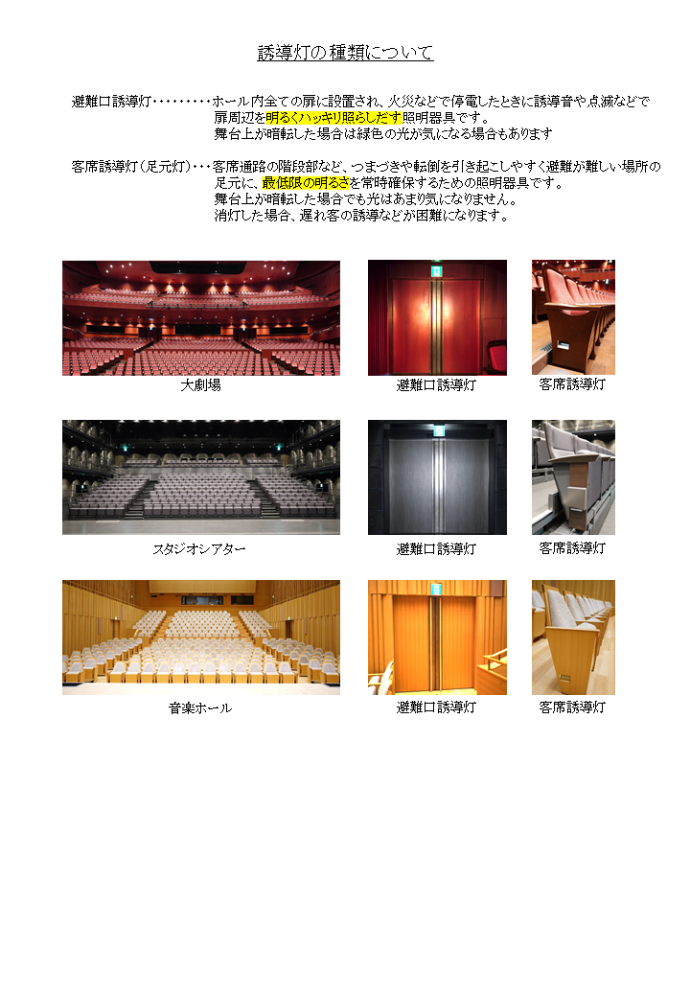
高崎芸術劇場 誘導灯消灯申請書

 |  |  |  |  | 令和 年 月 日
 | 高崎芸術劇場
館 長
 |  |  |  |  | 〒
 |  |  |  | 申請者 | 住所
 |  |  |  |  | 団体名
 |  |  |  |  | 代表者
 |  |  |  |  | 職氏名
 |  |  |  |  | 電話（ ） －
次のとおり誘導灯の消灯を申請します。
施 設 名 |  |  |  | □ 大劇場 ・ □ スタジオシアター ・ □ 音楽ホール
公演名
消灯期間 |  |  |  | 令和 年 月 日（ ）～ 令和 年 月 日（ ）
消灯時間 |  |  |  | □ 公演時間内におけるすべて □ 公演時間内の一部 時 分頃～ 時 分頃迄 □ 仕込み・リハーサル( / ～ / )

舞台責任者 |  |  |  | 所属 氏名
会場責任者 |  |  |  | 所属 氏名
消灯する誘導灯 |  |  |  | □ 避難口誘導灯 ・ □ 客席誘導灯(足元灯）
消灯の理由
場内放送の方法 |  |  |  | □ アナウンス □ その他（ ）〔該当に☑〕
 |  |  |  | ※放送文の原稿を添付してください。
（添付書類） |  |  |  |  | （消灯の条件）
・ アナウンス原稿（例文と同様ならば省略可） |  |  |  |  | ・ 「誘導灯消灯手続きのご案内」に記載のとおり。
・ 避難誘導要員計画書 |  |  |  |  | ・ 注意事項の遵守

※注意事項
・消灯中のホール内での事故については、高崎芸術劇場では責任を負いかねます。主催者の責任で 十分な安全管理をお願いします。
・本番中であっても火災報知設備が作動した場合、火災報知設備と連動して誘導灯が強制的に点灯 します。
・注意事項が遵守されない場合や危険防止のためにやむをえず点灯が必要と認められる場合は、 劇場の判断で主催者の承諾なく手動で点灯することがあります。

 | ※上記の申請を許可してよろしいか伺います。

 | サービス課 | 舞台技術課 | 防火管理者

誘導灯消灯手続きのご案内
下記の内容をご一読いただき、注意事項を遵守の上、お申し込みください。
１ 消灯の手続き方法
（１） 利用日までに、所定の「誘導灯消灯申請書」を高崎芸術劇場に提出してください。
入場者の客層が高齢者や子供である場合など内容によっては消灯できない場合があります。 可否を急ぐ場合は早めの提出をお願いします。
（２） 添付書類として、「避難誘導要員計画書」が必要です。

２ 誘導灯の消灯・点灯方法及び消灯範囲
（１） 消灯できるのは、避難口誘導灯及び客席誘導灯です。
特に必要のある時間帯のみの消灯とし、細心の注意を払って観客の安全を確保してください。
（２） 避難口誘導灯及び客席誘導灯は一括消灯となります。
（３） 客席照明の明暗と連動して、誘導灯が点灯消灯します。客席照明を残したままで、誘導灯のみ を消灯することはできません。
（４） 本番中であっても火災報知設備が作動した場合、火災報知設備と連動して誘導灯が強制的に 点灯します。
（５） 危険防止のために点灯が必要と認められる場合は、劇場の判断で主催者の承諾なく手動で 誘導灯を点灯します。

３ 消灯の条件
（１） 誘導灯の点灯が演出上特に障害となる時間帯のみに限定すること。
（２） 消灯時の観客の入退場等については、主催者の責任において各扉に懐中電灯を所持した 案内要員を配置する等、安全対策に万全を期すこと。
（３） 公演開始前に場内放送により、入場者に対し誘導灯を消灯する旨を周知すること。

【放送例文】
本日の公演は、演出上の都合により、誘導灯を消灯します。
なお、非常の際には誘導灯が点灯しますが、あらかじめ非常口をご確認ください。
緊急の際には、館内におります係員の指示に従って行動していただきますようお願いします。

４ 注意事項
（１） 消灯中のホール内での事故については、高崎芸術劇場では責任を負いかねます。 主催者の責任で十分な安全管理をお願いします。
（２） 本番中であっても火災報知設備が作動した場合、火災報知設備と連動して誘導灯が強制的に 点灯します。
（３） 注意事項が遵守されない場合や危険防止のためにやむをえず点灯が必要と認められる場合は、 劇場の判断で主催者の承諾なく手動で点灯することがあります。

